Регистрация
Математика


 |  | Прямоугольный параллелепипед

Пуск
 | Регистрация

Фамилия
Имя
Класс

Тест
Прямоугольный параллелепипед

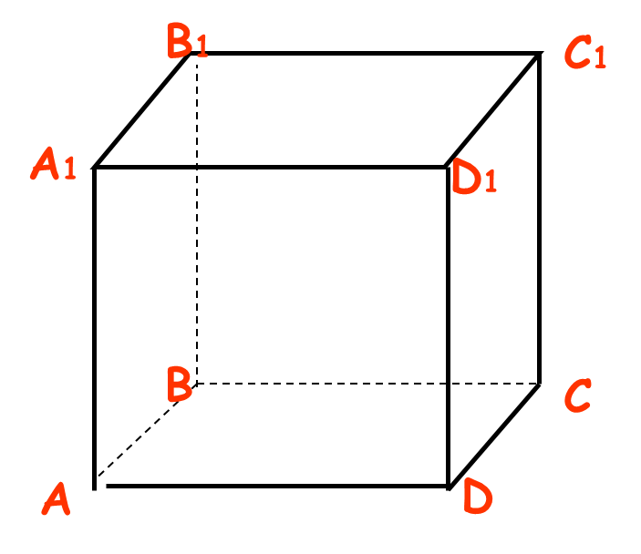
1. | Сколько ребер у прямоугольного параллелепипеда?
 | а) | 12
 | б) | 18
 | в) | 14
 |  | Ответ:

2. | Сколько граней у куба?
 | а) | 8
 | б) | 6
 | в) | 4
 |  | Ответ:

3. | Какая фигура является гранью куба?
 | а) | прямоугольник
 | б) | квадрат
 | в) | параллелограмм
 |  | Ответ:

4. | Каким одним словом называется длина, ширина, высота прямоугольного параллелепипеда?
 | а) | измерения
 | б) | периметр
 | в) | размеры
 |  | Ответ:

5. | Является ли куб прямоугольным параллелепипедом?
 | а) | да
 | б) | нет
 |  | Ответ:

6. | Найдите объем прямоугольного параллелепипеда с измерениями 7дм, 10дм и 15 дм.
 | а) | 1050
 | б) | 32
 | в) | 105
 | г) | 64
 |  | Ответ:

$2^{3}$
$$5^{2 }$$
$7^{2}$
7. | Вычислите:
 | а)
 | б)
 | в)
 |  | Ответ: | а | б | в

8. | a и b стороны прямоугольника, P - его периметр. Установите соответствие между длинами сторон и периметром:
 | 1) | a=6cм, b=14см |  | А. | Р=36см
 | 2) | a=9cм, b=10см |  | Б. | Р=40см
 | 3) | a=14см, b=4cм |  | В. | Р=38см

 |  | Ответ: | 1 | 2 | 3
ГОТОВО

82549
БВА

